PLANES ESTRATÉGICOS
Planes
Institucionales
2025
Plan Estratégico
Institucional
Plan Estratégico de
Talento Humano
Plan de Seguridad y
Privacidad
de la Información
Plan de Tratamiento
de Riesgos de Seguridad y
Privacidad
de la Información
Plan Estratégico de
Tecnologías de la Información y
Comunicaciones
Plan Institucional
de Archivos
Plan Anual de
Adquisiciones
PETH
PSPI
PTRSPI
PETI
PINAR
PTEP
PAA
PEI

PETH
PLAN ESTRATÉGICO DE TALENTO HUMANO

PIC
Plan Institucional de Bienestar e Incentivos
PSST
Plan de Talento Humano

Plan Institucional de Capacitación.
Plan de Seguridad y Salud en el Trabajo

01
02
03
04

PINAR
 | DIRECCIONAMIENTO ESTRATÉGICO |  |  |  |  |  |  |  |  |  |  |  |  |  |  |  |  |  |  |  |  |  |  | CÓDIGO | DEFT04
 | FORMULACIÓN Y SEGUIMIENTO DE PLANES O CRONOGRAMAS |  |  |  |  |  |  |  |  |  |  |  |  |  |  |  |  |  |  |  |  |  |  | VERSIÓN | 1
 |  |  |  |  |  |  |  |  |  |  |  |  |  |  |  |  |  |  |  |  |  |  |  | FECHA | 2023-05-31
NOMBRE DEL PLAN O CRONOGRAMA | Modelo de Gestión Documental y Administración de Archivos -MGDA- en 2025 - Alcanzar el Nivel de madurez en dos (2) componentes en "Básico" y un (1) componente en "Intermedio".
PROCESO, OBJETIVO, POLÍTICA, COMPONENTE | ACTIVIDAD O TAREA | INDICADOR |  |  |  | CRONOGRAMA |  |  |  |  |  |  |  |  |  |  |  |  |  |  | SEGUIMIENTO A LA EJECUCIÓN |  |  |  | DEPENDENCIA Y/O FUNCIONARIO RESPONSABLE
 |  | Nombre | Dato Variable 1 | Dato Variable 2 | Frecuencia de Reporte | Metas Programadas |  | Fecha de Reporte o Ejecución de la actividad |  |  |  |  |  |  |  |  |  |  |  | Recursos Técnicos y/o financieros | Porcentaje (%) de avance o cumplimiento | Relacionar Producto / Evidencia | Resultado de la Gestión consolidada a septiembre | Análisis resultados de Gestión (OAP)
 |  |  |  |  |  | Línea de Base | Valor absoluto | Ene | Feb | Mar | Abr | May | Jun | Jul | Ago | Sep | Oct | Nov | Dic
ESTRATÉGICO
Política de Gestión Documental | Avanzar en la ejecución del plan de Acción para cerrar brechas, de conformidad con los hallazgos encontrados en el diagnóstico integral de archivos, Plan de mejoramiento 1563- 2024 y FURAG (2023). | Porcentaje de avance en la ejecución del Plan de Implementación de la Política de Gestión Documental | 2 | 2 | Trimestral | 100% | 2 |  |  | 1 |  |  |  |  | 1 |  |  |  |  |  | 100 | Informe de avance cierre de brechas Diagnóstico de archivos | Se avanza en la ejecución del Plan de Acción para cerrar brechas identificadas en el diagnóstico integral de archivos. Se aplicó la matriz de información y el análisis DOFA para consolidar hallazgos estratégicos, y se conformó equipo técnico de apoyo. Al corte de agosto de 2025, se ha diligenciado información correspondiente a 75 oficinas productoras. https://acortar.link/MCGGEk | Se validan las evidencias aportadas por la SG, dando cumplimiento con lo planeado, reporte correspondiente al tercer trimestre de la vigencia 2025. | Secretaria General
Política de Gestión Documental | Actualizar la política de gestión documental de acuerdo con los lineamientos establecidos por el Archivo General de la Nación y la Supersalud. | Porcentaje de avance en la ejecución del Plan de Implementación de la Política de Gestión Documental | 1 | 1 | Trimestral | 100% | 1 |  | 1 |  |  |  |  |  |  |  |  |  |  |  | 100 | Política de Gestión Documental (actualización y aprobación de ser necesaria) | La Política de GD actualizada fue publidaca el 25 de febrero en la web de la SNS. https://acortar.link/m4U2Mq |  | Secretaria General
Política de Gestión Documental | Actualizar el Programa de Gestión Documental de acuerdo con los lineamientos y metodología definidos por el Archivo General de la Nación. | Porcentaje de avance en la ejecución del Plan de Implementación de la Política de Gestión Documental | 1 | 1 | Trimestral | 100% | 1 |  |  |  | 1 |  |  |  |  |  |  |  |  |  | 100 | Programa de Gestión Documental - PGD (actualización y aprobación). | El PGD actualizado fue presentado para validación metodológica según lineamientos del SIG, a la OAP. https://acortar.link/tWAh6B |  | Secretaria General
Política de Gestión Documental | Actualizar, aprobar e implementar el instrumento archivístico PINAR de acuerdo con los lineamientos y metodología establecida por el Archivo General de la Nación. | Porcentaje de avance en la ejecución del Plan de Implementación de la Política de Gestión Documental | 1 | 1 | Trimestral | 100% | 1 | 1 |  |  |  |  |  |  |  |  |  |  |  |  | 100 | Plan Institucional de Archivos - PINAR (actualización y aprobación). | La actualización y aprobación del instrumento archivístico PINAR se gestionó el 17 de febrero de 2025. Fue presentado para validación metodológica en el SIG a la OAP. https://acortar.link/m4U2Mq |  | Secretaria General
Política de Gestión Documental | Realizar el análisis a las actividades críticas de éxito, para identificar la ausencia o duplicidad de funciones y barreras que impidan la oportuna, eficiente y eficaz prestación del servicio de la gestión documental en la entidad. | Porcentaje de avance en la ejecución del Plan de Implementación de la Política de Gestión Documental | 1 | 2 | Trimestral | 0% | 2 |  |  |  |  |  | 1 |  |  |  |  | 1 |  |  | 50 | Plan de análisis de actividades críticas de éxito del servicio de la gestión documental en la entidad | Se realiza el análisis, identificando las mejoras a la digaramación de la actividad crítica o clave de éxito de la GD. https://acortar.link/RQ9HHc |  | Secretaria General
Política de Gestión Documental | Actualizar la matriz de riegos en gestión documental, con los procesos responsables de su gestión. | Porcentaje de avance en la ejecución del Plan de Implementación de la Política de Gestión Documental | 1 | 1 | Trimestral | 0% | 1 |  |  |  | 1 |  |  |  |  |  |  |  |  |  | 100 | Matriz de Riesgos en Gestión Documental (Actualización) | Se realiza la actualización de Riesgos de Gestión, Corrupción y Fiscales de la Gestión archivística documental. https://acortar.link/gVKL1i |  | Secretaria General
Política de Gestión Documental | Identificar estrategias y planes para lograr la articulación de la gestión documental con el plan estratégico institucional. | Porcentaje de avance en la ejecución del Plan de Implementación de la Política de Gestión Documental | 1 | 1 | Trimestral | 0% | 1 |  |  | 1 |  |  |  |  |  |  |  |  |  |  | 100 | Documento relacionado con la articulación de la Gestión Documental con el Plan Estratégico Institucional | El Plan Estratégico Institucional (PEI) de la SNS definido para las vigencias 2024-2026 aborda estrategias clave para la articulación de la gestión documental con el plan estratégico institucional, destacando acciones necesarias para garantizar la preservación, conservación y difusión del acervo documental, así como la preservación digital de los documentos electrónicos almacenados en el Sistema de Gestión Documental Argo. Para lo anterior, se determinaron algunas estrategias, proyectos y planes propuestos: https://acortar.link/m4U2Mq |  | Secretaria General
Política de Gestión Documental | Documentar cómo se desarrolla la articulación de la política de gestión documental, con las demás Políticas del Modelo Integrado de Planeación y Gestión - MIPG, correspondientes. | Porcentaje de avance en la ejecución del Plan de Implementación de la Política de Gestión Documental | 1 | 1 | Trimestral | 0% | 1 |  |  |  |  |  |  |  |  | 1 |  |  |  |  | 100 | Informe sobre cómo se desarrolla la articulación de la política de gestión documental, con las Políticas del Modelo Integrado de Planeación y Gestión - MIPG. | Se documenta la articulación de la política de gestión documental con las políticas del Modelo Integrado de Planeación y Gestión – MIPG, priorizando componentes como seguridad y salud en el trabajo, gestión ambiental y seguridad de la información. Se identifican sinergias entre los beneficios de la gestión documental y las dimensiones del MIPG, fortaleciendo la cultura archivística, la transparencia, el gobierno digital y la protección de la memoria institucional. https://acortar.link/vTv0Cj | Se validan las evidencias aportadas por la SG, dando cumplimiento con lo planeado, reporte correspondiente al tercer trimestre de la vigencia 2025. | Secretaria General
...
 |  |  |  |  |  |  |  |  |  |  |  |  |  |  |  |  |  | 1 |  |  | 50 | Informe sobre la funcionalidad de la creación de Expedientes electrónicos | Se realiza seguimiento a la conformación de expedientes electrónicos en el Gestor Documental SuperArgo, logrando la creación de 119.835 expedientes entre 2020 y 2025. Se desarrollan capacitaciones, revisiones aleatorias, reportes por dependencia y soportes técnicos para garantizar su correcta clasificación conforme a la TRD versión 5, promoviendo ajustes y fortaleciendo la cultura archivística institucional. https://acortar.link/hWetrx | Se validan las evidencias aportadas por la SG, dando cumplimiento con lo planeado, reporte correspondiente al tercer trimestre de la vigencia 2025. | Secretaria General
...
 |  |  |  |  |  |  |  |  |  |  |  |  |  |  |  | 1 |  |  |  |  | 100 | Informe de seguimiento a las acciones de apropiación de la cultura organizacional dirigida al componente de Gestión Documental | Se realizaron 68 actividades de entrenamiento entre junio y septiembre de 2025, capacitando a 1.594 funcionarios y contratistas en procesos clave de gestión documental. https://acortar.link/JC0v7B | Se validan las evidencias aportadas por la SG, dando cumplimiento con lo planeado, reporte correspondiente al tercer trimestre de la vigencia 2025. | Secretaria General
 |  |  |  |  |  |  |  |  |  |  |  |  |  |  |  |  |  |  |  |  | 100 | Documento de memoria institucional | https://acortar.link/kYYHHU |  | Secretaria General
 |  |  |  |  |  |  |  |  |  |  |  |  |  |  |  | 1 |  |  |  |  | 100 | Documento de mecanismos de Difusión. | Se diseñaron y divulgaron piezas gráficas e infografías institucionales para promover la apropiación de la cultura organizacional orientada a la gestión del conocimiento, fortaleciendo el uso de herramientas, normativas y buenas prácticas documentales. https://acortar.link/Jucv6Y | Se validan las evidencias aportadas por la SG, dando cumplimiento con lo planeado, reporte correspondiente al tercer trimestre de la vigencia 2025. | Secretaria General
 |  |  |  |  |  |  |  |  |  |  |  |  |  |  |  |  |  | 1 |  |  | 50 | Informe de los formularios dispuestos a la ciudadanía en el alcance de las PQRD. | Se implementan estrategias para garantizar el acceso seguro y controlado a la información registrada en el formulario web PQRD, respetando la protección de datos personales y el derecho a la intimidad. Se establecen canales diferenciados, medidas de cifrado, trazabilidad, y validación ciudadana, en cumplimiento de la Ley 1581 de 2012, Ley 1712 de 2014 y demás normativas aplicables. https://acortar.link/SGzjFE | Se validan las evidencias aportadas por la SG, dando cumplimiento con lo planeado, reporte correspondiente al tercer trimestre de la vigencia 2025. | Secretaria General
 |  |  |  |  |  |  |  |  |  |  |  |  |  |  |  |  |  |  | 1 |  | 0 | Informe del Despliegue de productos del componente cultural del Modelo de Gestión Documental y Administración de Archivos (MGDA) | No aplica para este periodo |  | Secretaria General
 |  |  |  |  |  |  |  |  |  |  |  |  |  |  | 6 | 4 | 1 | 3 | 8
...
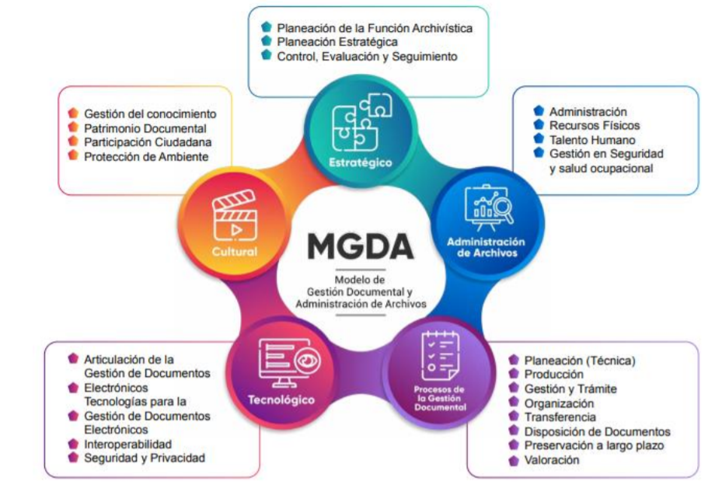
...
 |  |  |  |  |  |  |  |  |  |  |  |  |  |  | Agt | Sep | Oct | Nov | Dic
 |  |  |  |  |  |  |  |  |  |  |  |  |  |  | 6 | 4 | 1 | 3 | 8
 |  |  |  |  |  |  |  |  |  |  |  |  |  |  |  | 14 |  |  | 12
 |  |  |  |  |  |  |  |  |  |  |  |  |  |  |  |  |  |  | 26
 |  |  |  |  |  |  |  |  |  |  |  |  |  |  | 36 | 40 | 41 | 44 | 52
 |  |  |  |  |  |  |  |  |  |  |  |  |  |  | 69% | 77% | 79% | 85% | 100%

 |  |  |  |  |  |  |  |  |  |  |  |  |  |  |  |  | Q4
 |  |  |  |  |  |  |  |  |  |  |  |  |  |  | 40 |  | 100% | 52

